普通徴収切替理由書（兼仕切書） (エクセル)
【普通徴収切替理由書の記入提出方法】 （作成例）
１ この普通徴収切替理由書は、当面、普通徴収を認める基準（普A～普Ｆ）
を示すものです。
２ 普通徴収を認める基準に該当し、かつ普通徴収を希望する方がいる場
合は該当する理由の右側「人数」欄に人数を記入し、給与支払報告書と
併せて提出してください。
３ 特別徴収に該当する方と普通徴収に該当する方がある場合は、仕切紙
として普通徴収の方の個人別明細書の上に挿入し、総括表や他の個人別
明細書と合冊して提出してください。
４ 普Ｂは、２か所以上から給与の支払いを受けているため、年末調整の対
象とならなかった方で普通徴収を希望する方が対象となります。
５ ｅＬＴＡＸ等の電子媒体で給与支払報告書を提出する場合は、該当する
方の「普通徴収」欄に必ずチェックを入力してください。また、摘要欄に該
当する普通徴収切替理由の符号（普Ａ、普Ｂなど）を記入してください。
（※ 普通徴収切替理由書の添付は不要です。）
《提出時のつづり方》 《個人別明細書記載例》
普通徴収切替理由書(兼仕切紙)

指定番号 |  | 個人番号又 は法人番号
事業者名

符 号 | 普 通 徴 収 切 替 理 由 |  | 人 数
普 A | 総従業員数が２人以下 |  |  | 人
 | （下記「普B」～「普F」に該当する全ての（他市区町村分を含む）従業員数を差し引いた人数）
普 B | 他の事業所で特別徴収 |  |  | 人
 | （例：乙欄適用者）
普 C | 給与が少なく税額が引けない |  |  | 人
キリトリ
 | （例：年間の給与支給額が１００万円以下）
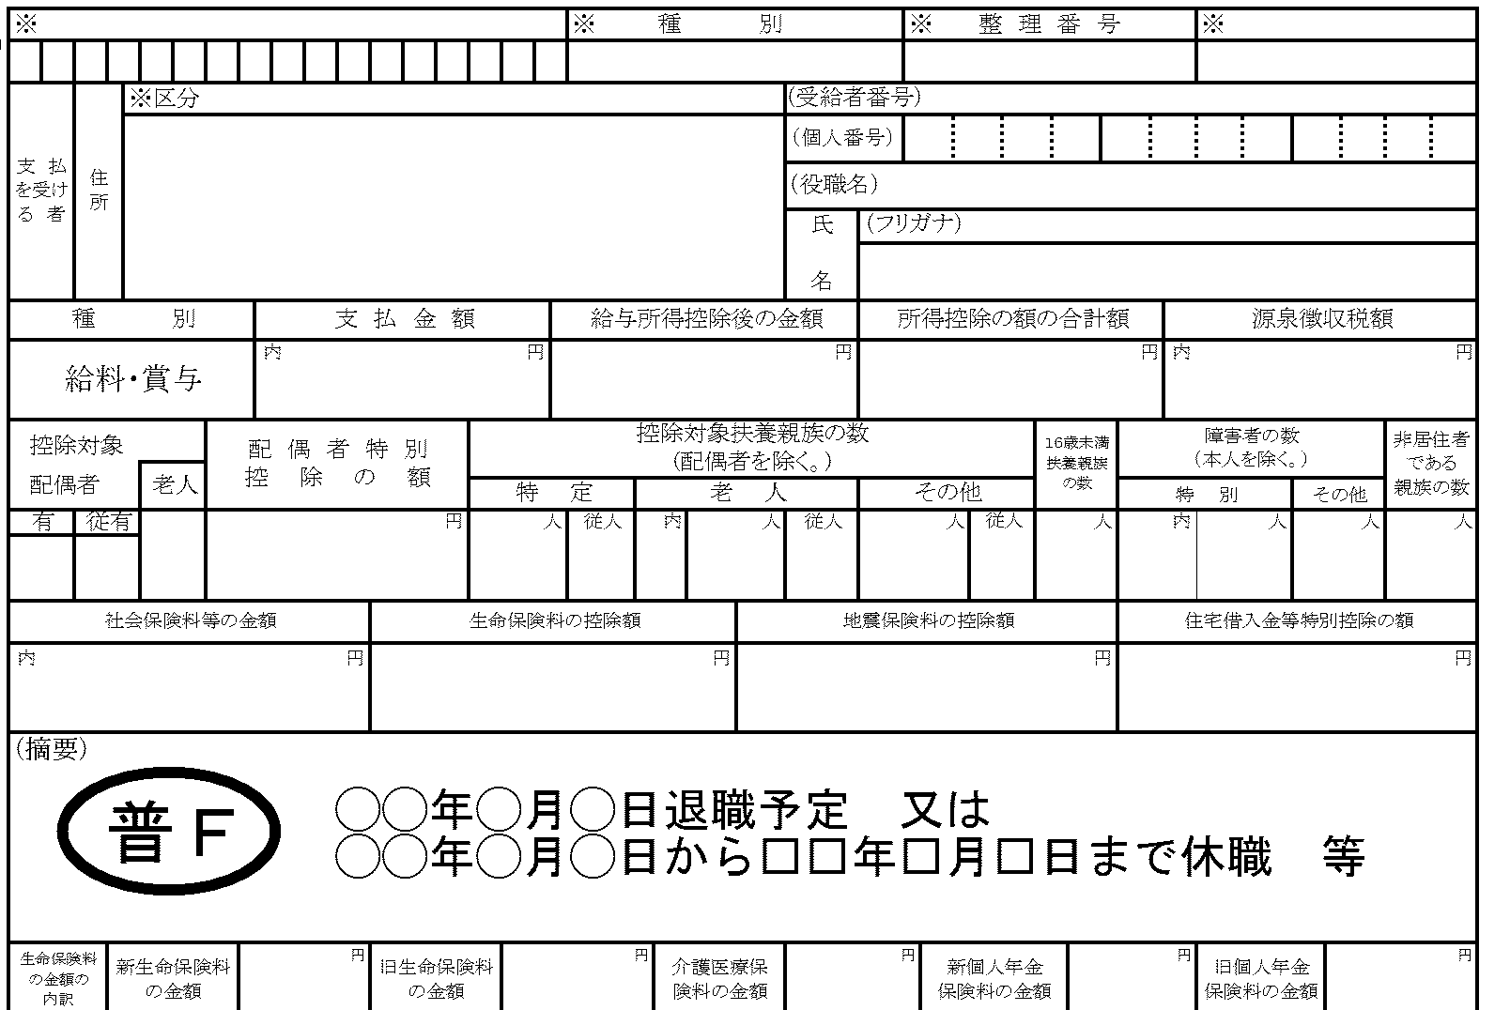
普 D | 給与の支払が不定期 |  |  | 人
 | （例：給与の支払が毎月ではない）
普 E | 事業専従者 |  |  | 人
 | （個人事業主のみ対象）
普 F | 退職者又は退職予定者（５月末日まで）及び |  |  | 人
 | 休職者
合 計 |  |  | 0 | 人
普通徴収の場合は、普通徴収切替理由書の
該当する符号を必ず記入してください。

 |  |  |  |  | 《問合せ先》 犬山市役所（１階） 税務課 市民税担当 〒484-8501 愛知県犬山市大字犬山字東畑36番地 電話0568-44-0314 FAX0568-44-0361

